Concept
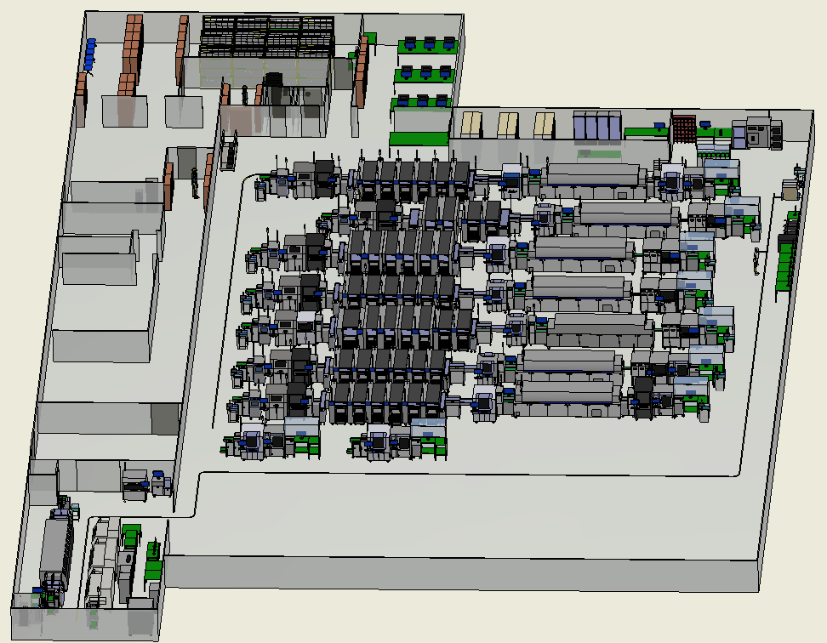
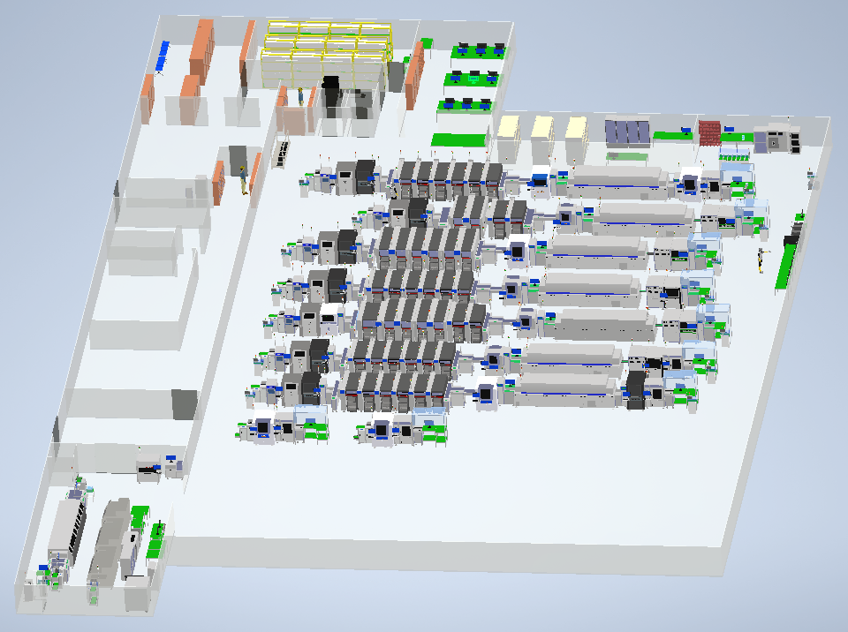
HỆ THỐNG QUẢN LÝ TÀI LIỆU SẢN XUẤT

1. Mục đích
- Hệ thống lại các tài liệu sản xuất nhằm đảm bảo các thông tin được được truyền tải trở nên dễ dàng hơn thông qua việc đơn giản hóa lưu trữ, bảo mật và sử dụng. Nhờ đó làm gia tăng hiệu suất, khả năng kiểm soát tốt hơn và giảm thiểu chi phí

2. Concept
- Được hệ thống theo từng công đoạn

